Sheet1
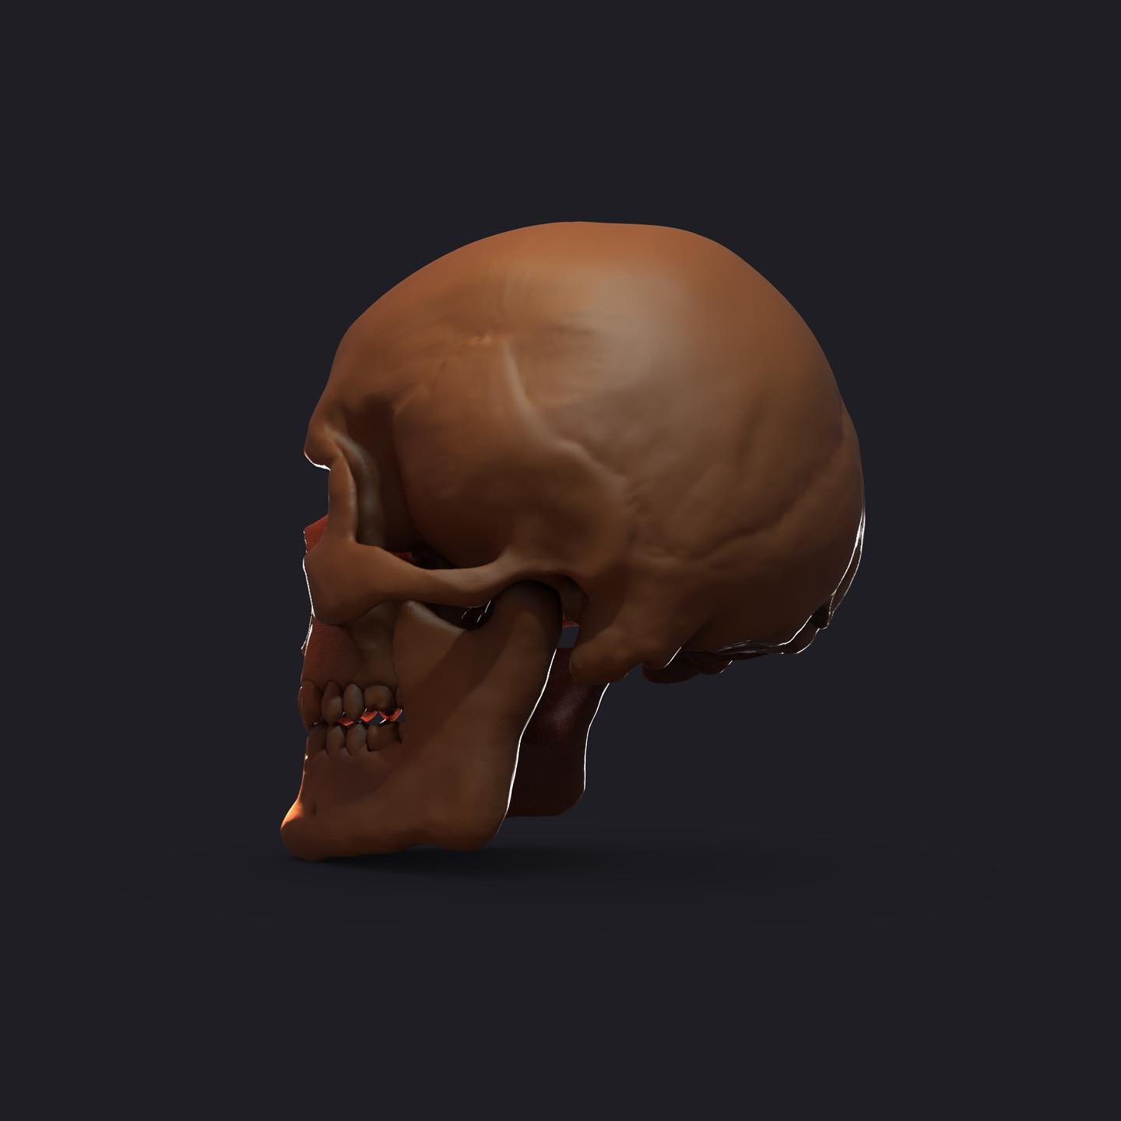
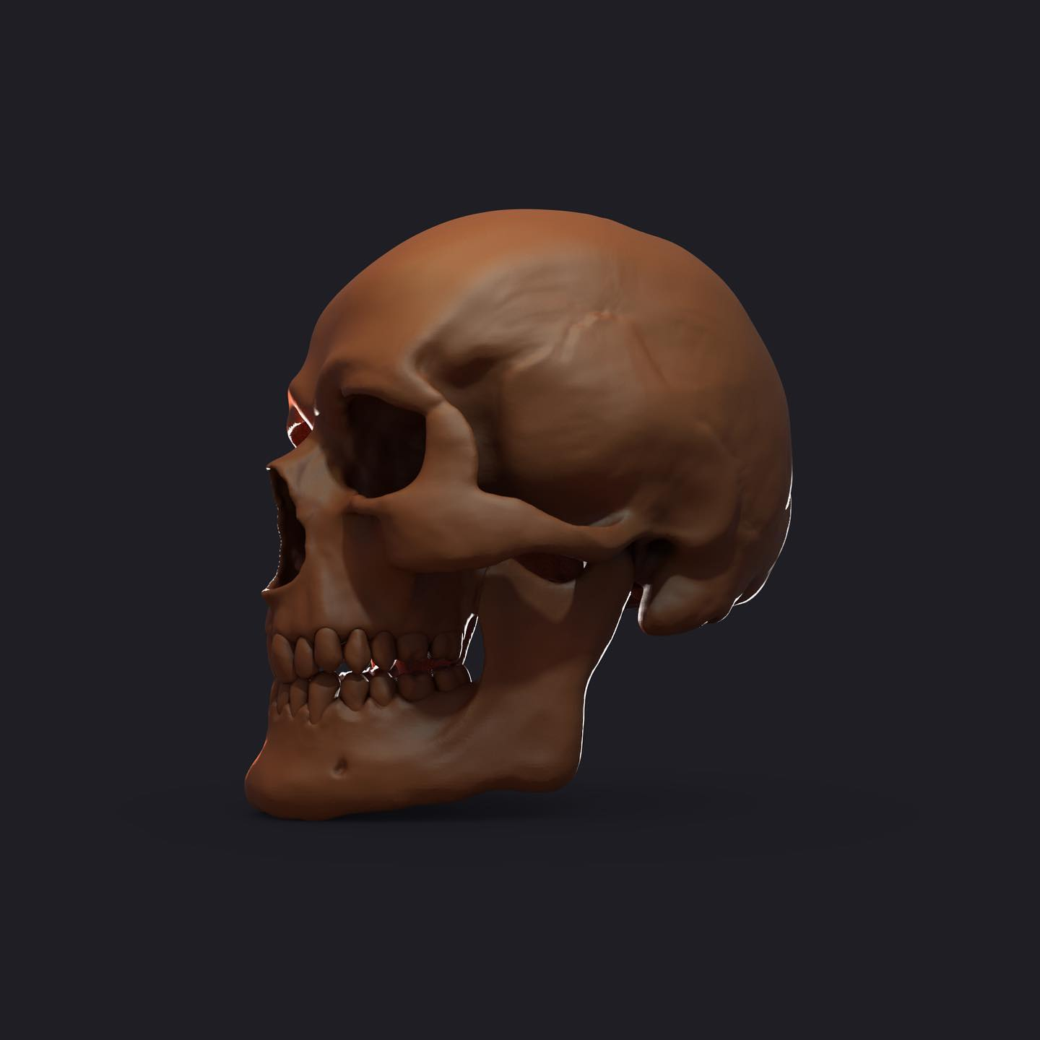
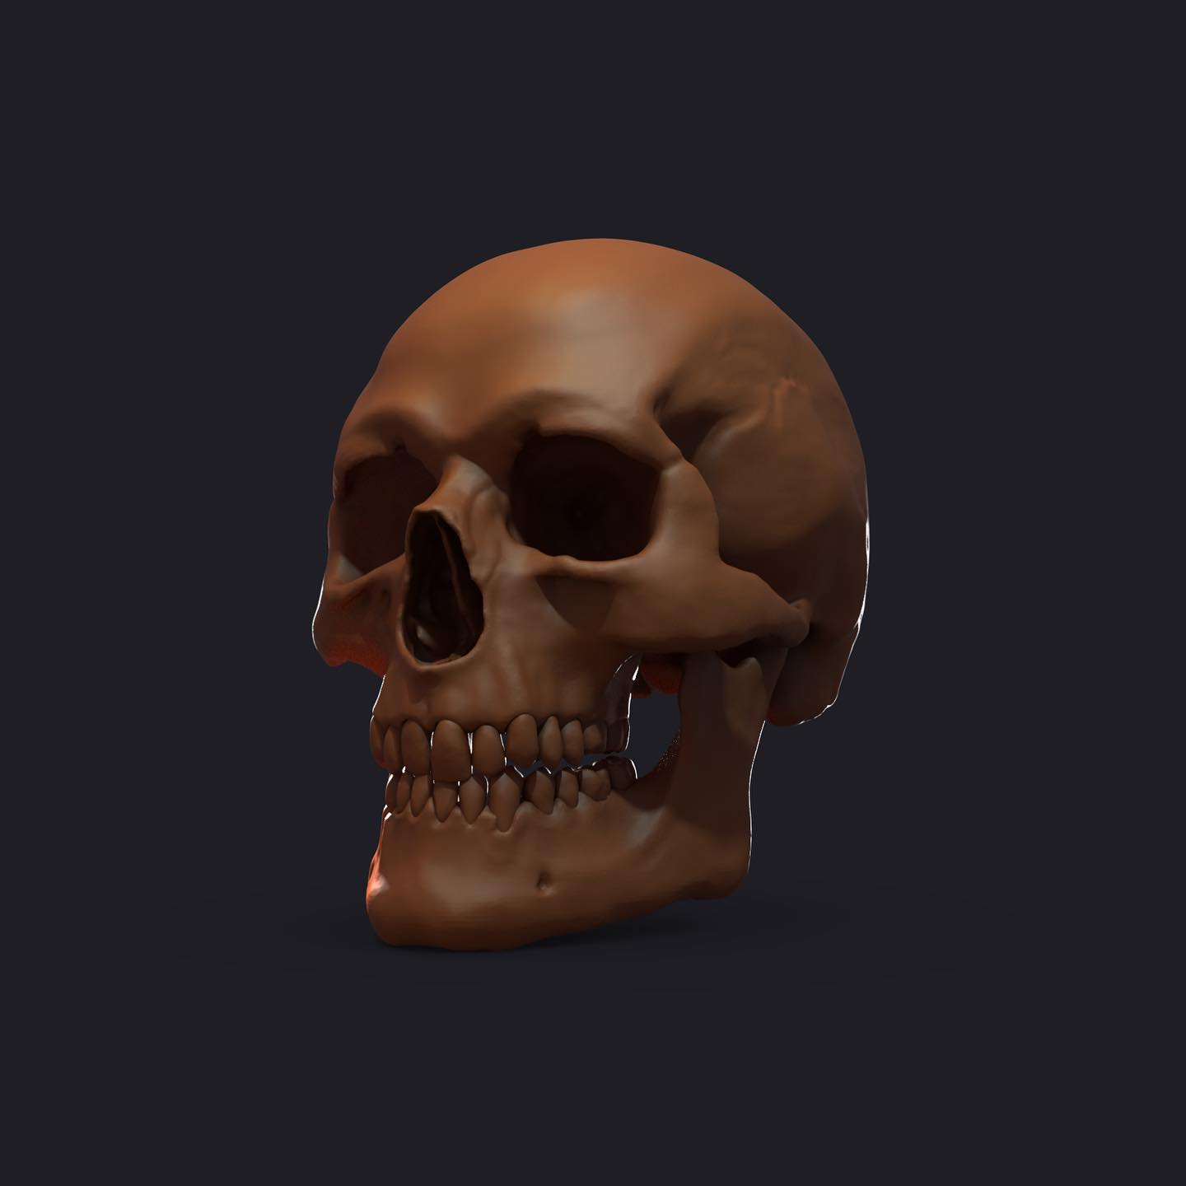
3D Character artist - Zhenis Elaman
Zbrush | 5 лет
Maya | 6 лет
Blender | 7 лет
3DMax | 8 лет

